Лист 1
Прайс-лист
МИР ПРЯЖИ

В валюте: руб. (курс 1).
Цены указаны на 07.08.2020

№ | Номенклатура/ Характеристика номенклатуры | Описание | Изображение | Артикул | Цена | Ед. | Остаток | Ссылка на сайт
 | Набор плат Spellbinders® Grand Calibur Junior (15,24см х 20,96см) | Набор плат Spellbinders® Grand Calibur Junior (15,24см х 20,96см) | 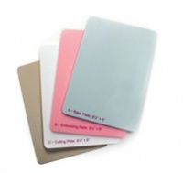 | GC-011 | 1242.00 |  |  | Изображение
 | Набор плат Spellbinders® Grand Calibur Junior (15,24см х 20,96см) |  |  |  | 1242.00 | шт | 2 | Изображение
 | Набор плат для вырубки Platinum™ (прозрачный) XL (2шт.) | Набор плат для вырубки Platinum™ (прозрачный) XL (2шт.) |  | PL-105 | 993.00 |  |  | Изображение
 | Набор плат для вырубки Platinum™ (прозрачный) XL (2шт.) |  |  |  | 993.00 | шт | 1 | Изображение
 | Набор плата-мат для эмбоссинга Platinum™ XL | Набор плата-мат для эмбоссинга Platinum™ XL | 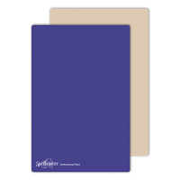 | PL-112 | 1490.00 |  |  | Изображение
 | Набор плата-мат для эмбоссинга Platinum™ XL |  |  |  | 1490.00 | шт | 4 | Изображение
 | Плата/мат Platinum™ Crease Plate | Плата/мат Platinum™ Crease Plate | 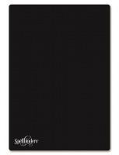 | PL-104 | 890.00 |  |  | Изображение
 | Плата/мат Platinum™ Crease Plate |  |  |  | 890.00 | шт | 1 | Изображение
 | Плата/мат Platinum™ для 3D-эмбоссирования | Плата/мат Platinum™ для 3D-эмбоссирования |  | PL-103 | 496.00 |  |  | Изображение
 | Плата/мат Platinum™ для 3D-эмбоссирования |  |  |  | 496.00 | шт | 4 | Изображение
 | Плата/мат пластик Grand Calibur малиновый | Плата/мат пластик Grand Calibur малиновый | 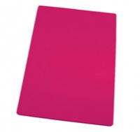 | GC-003 | 770.00 |  |  | Изображение
 | Плата/мат пластик Grand Calibur малиновый |  |  |  | 770.00 | шт | 1 | Изображение
 | Плата/мат пластик( белый) "С" | Плата/мат пластик( белый) "С" | 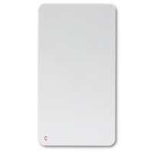 | MMM-201 | 420.21 |  |  | Изображение
 | Плата/мат пластик( белый) "С" |  |  |  | 420.21 | шт | 13 | Изображение
 | Платформа стандартная Spellbinders Platinum™ 21,9см х 32,9см х 1,6см | Платформа стандартная Spellbinders Platinum™ 21,9см х 32,9см х 1,6см | 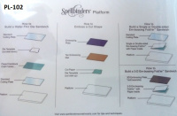 | PL-102 | 1490.00 |  |  | Изображение
 | Платформа стандартная Spellbinders Platinum™ 21,9см х 32,9см х 1,6см |  |  |  | 1490.00 | шт | 6 | Изображение
 | Резиновый мат | Резиновый мат | 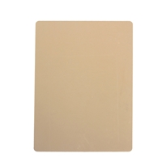 | GC-010 | 420.21 |  |  | Изображение
 | Резиновый мат |  |  |  | 420.21 | шт | 5 | Изображение
 | Резиновый мат Grand Calibur | Резиновый мат Grand Calibur | 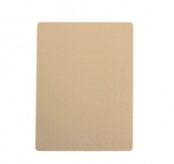 | GC-006 | 770.00 |  |  | Изображение
 | Резиновый мат Grand Calibur |  |  |  | 770.00 | шт | 41 | Изображение
 | Увеличенные резиновые маты для эмбоссирования для машинки Wizard (2шт.) | Увеличенные резиновые маты для эмбоссирования для машинки Wizard | 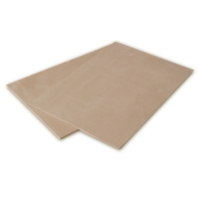 | W-023 | 300.15 |  |  | Изображение
 | Увеличенные резиновые маты для эмбоссирования для машинки Wizard (2шт.) |  |  |  | 300.15 | шт | 2 | Изображение
 | Увеличенный мат для вырубки для машинки Wizard (2шт.) | Увеличенный мат для вырубки для машинки Wizard | 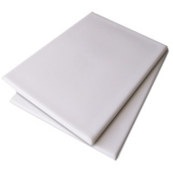 | W-022 | 300.15 |  |  | Изображение
 | Увеличенный мат для вырубки для машинки Wizard (2шт.) |  |  |  | 300.15 | шт | 3 | Изображение

